Historias de usuario
 | Enunciado de la historia |  |  | Criterios de aceptación
Identificador (ID) de la historia | Rol (Quién) | Funcionalidad (Qué) | Razón (Para) | Criterio de aceptación (Título) | Contexto | Resultado / Comportamiento esperado
1 | Cliente | Quiero registrarme en el sistema | para contar con una cuenta y poder ingresar al mismo | -Campo usuario debe requerir ingresar entre 5 y 8 caracteres alfanumericos | - Usuario desea registrarse al sistema | Mensaje Registro Exitoso, Accede a la Página principal, con tu nombre de usuario
 |  |  |  | -Se debe confirmar la clave pidiendola dos veces | -Hay coincidencia de campo clave en la confirmacion de la misma
 |  |  |  | -Se debe requerir datos de dirección completos | -Datos completos en campos obligatorios
 |  |  |  | -El Animal preferido debe estar seleccionado
2 | Cliente | Quiero loguearme al Sistema | para acceder al mismo con mi usuario y contraseña |  | -Campos completos | Se debera visualizar la pagina principal con el perfil del cliente y la foto del animal preferido
 |  |  |  | - La Clave y usuario deben estar ingresados correctamente
 |  |  |  | -El Animal preferido debe estar seleccionado | -Usuario desea ingresar al sistema

3 | Cliente | Quiero tener precargados mis datos de login | Para volver a reingresar al sistema mas rapidamente | -Encontrar campos precargados con usuario y clave guardados | -Usuario desea que el sistema recuerde los datos | Accede a la Página principal, con tu nombre de usuario
 |  |  |  | -Debe haber un checkbox que proponga la opcion de recordar los datos
 |  |  |  | -La clave debe estar oculta detras de puntos o asteriscos

4 | Cliente | Quiero recuperar mi contraseña | para recuperar mi cuenta si olvide mis datos | -El cliente debe estar registrado en el sistema | -En caso de que el usuario no recuerde su contraseña | Se debera encontrar un mensaje en la casilla de mail seleccionado con las instrucciones para el recupero de la contraseña
 |  |  |  | -Mail del usuario debe estar registrado en la base de datos | -Mail registrado por el usuario
 |  |  |  | -Debe haber un mensaje como "olvido su contraseña?" que al presionarlo envie un mensaje al mail registrado para el recupero de contaseña

5 | Dueño | Quiero que el sistema muestre un mensaje en pantalla | Para avisar que el usuario no existe | - El cliente debe estar registrado correctamente con un usuario valido | - El usuario intenta realizar el login al sistema - El usuario coloca usuario inexistente o erroneo | Debera aparacer un pop up en pantalla con el siguiente mensaje: "El usuario ingresado no existe"

6 | Dueño | Quiero que el sistema muestre un mensaje en pantalla | Para avisar que la contraseña es incorrecta | - El cliente debe estar registrado al sistema | - El usuario intenta realizar el login al sistema - El usuario coloca contraseña incorrecta | Debera aparacer un pop up en pantalla con el siguiente mensaje: "La contraseña ingresada es incorrecta"
7 | Dueño | Quiero que el sistema pueda cambiar de idioma a Ingles, Español, Frances o Japones | Para que puedan acceder a la web clientes que no son de habla hispana | - El selector de idioma debe contener los cuatro idiomas como opcion - El cambio de idioma seleccionado debe verse reflejado en cada seccion de la pagina -El cambio de idioma debe coincidir con el idioma seleccionado | - En caso de que el usuario desee cambiar el idioma de la pagina | El cambio de idioma seleccionado debe verse reflejado en toda la pagina segun corresponda a la seleccion

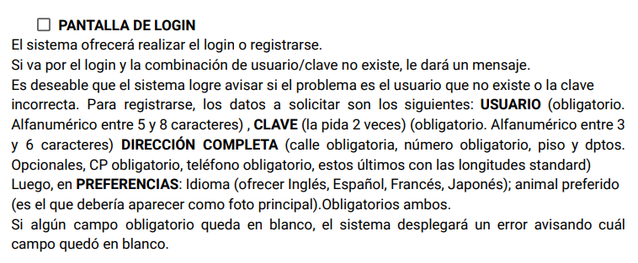
 |  | EPICA ASIGNADA: |  |  | CRITERIOS DE ACEPTACION CORRESPONDIENTES A LA EPICA:

Casos de prueba inteligentes
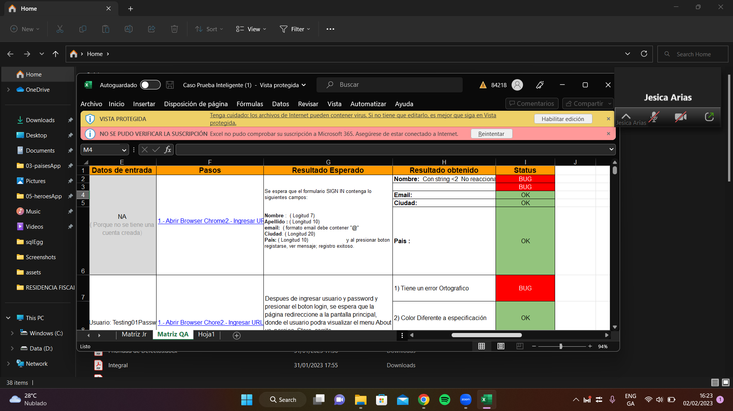
ID | FLUJO | RESUMEN | PRECONDICIONES | DATOS DE ENTRADA | PASOS | RESULTADO ESPERADO | RESULTADO OBTENIDO | STATUS
1 | Registro | Verificar registro | Estar en la pagina de registro | URL: https:/petshop/registro | 1. Ingresar a la URL 2. Presionar boton "SIGN IN" 3 Ingresar a opcion "Register Now!" | Se espera formulario SIGN IN con los siguientes requisitos: Usuario: Alfanumerico 5 a 8 caracteres clave: alfanumero entre 3 a 6 caract. Pedido Doble Nombre: Apellido: email: Telefono Direccion: Direccion1: Direccion2: Ciudad: estado: zip: pais: idioma:(INGLES, FRANCES, ESPAÑOL, JAPONES) animal: | Con nombre de usuario menor a 5 caracteres no permite avanzar. Con nombre de usuario mayor a 8 caracteres, tampoco | OK

 |  |  |  |  |  |  | Con clave menor a 3 caracteres y mayor a 6 caracteres permite realizar el registro | BUG
 |  |  |  |  |  |  | Solicita el ingreso de clave dos veces | OK
 |  |  |  |  |  |  | Imagen de animal elegido no es foto de perfil | BUG
 |  |  |  |  |  |  | Campo "telefono" vacio no aparece mensaje avisando que falta completar campo y se rompe el sistema | BUG
 |  |  |  |  |  |  | Con campo "direccion" vacio no aparece mensaje avisando que falta completar campo y se rompe el sistema | BUG
 |  |  |  |  |  |  | Con campo "zip" vacio no aparece mensaje avisando que falta completar campo y se rompe el sistema | BUG
 |  |  |  |  |  |  | con todos los campos vacios, te redirige a una pantalla de error 505, y se bloquea la pagina. | BUG
 |  |  |  |  |  |  | al colocar un usuario ya registrado, y realizar el registro, se rompe el sistema
2 | Login | Verificar login | Estar registrado | URL: https:/petshop/login | 1. Ingresar a la URL 2. Presionar boton "SIGN IN" | El sistema deberia permitirme el logueo exitoso | Con la cobinacion correcta de usuario/clave el sistema muestra la pantalla de inicio | OK
 |  |  |  |  |  |  | Imagen de animal elegido no es foto de perfil | BUG
 |  |  |  |  |  |  | Con la combinacion inexistente de usuario y clave entrega mensaje de aviso pero no especifica que campo es incorrecto | BUG
 |  |  |  |  |  |  | Aparece contraseña precarcada | BUG

